Частоты аварий
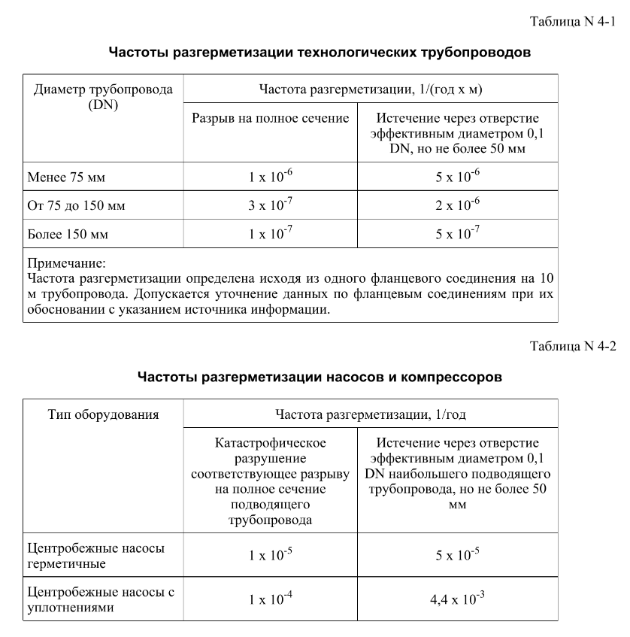
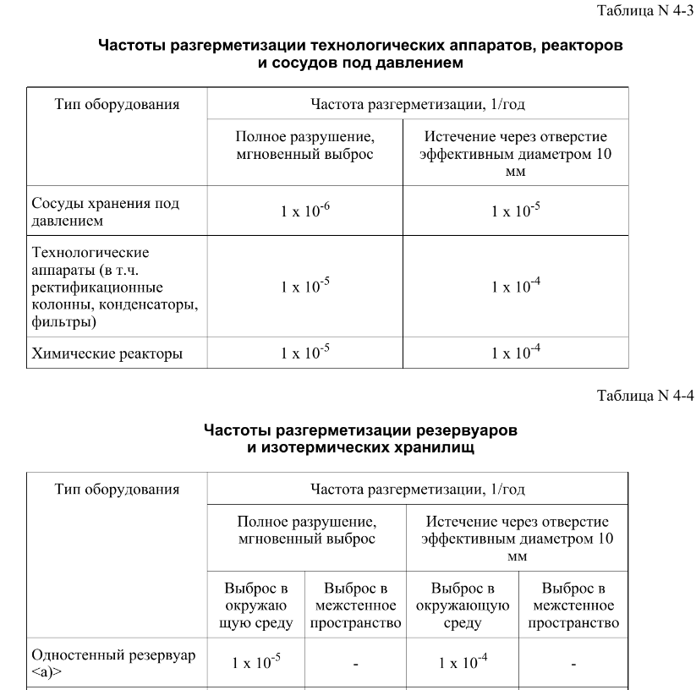
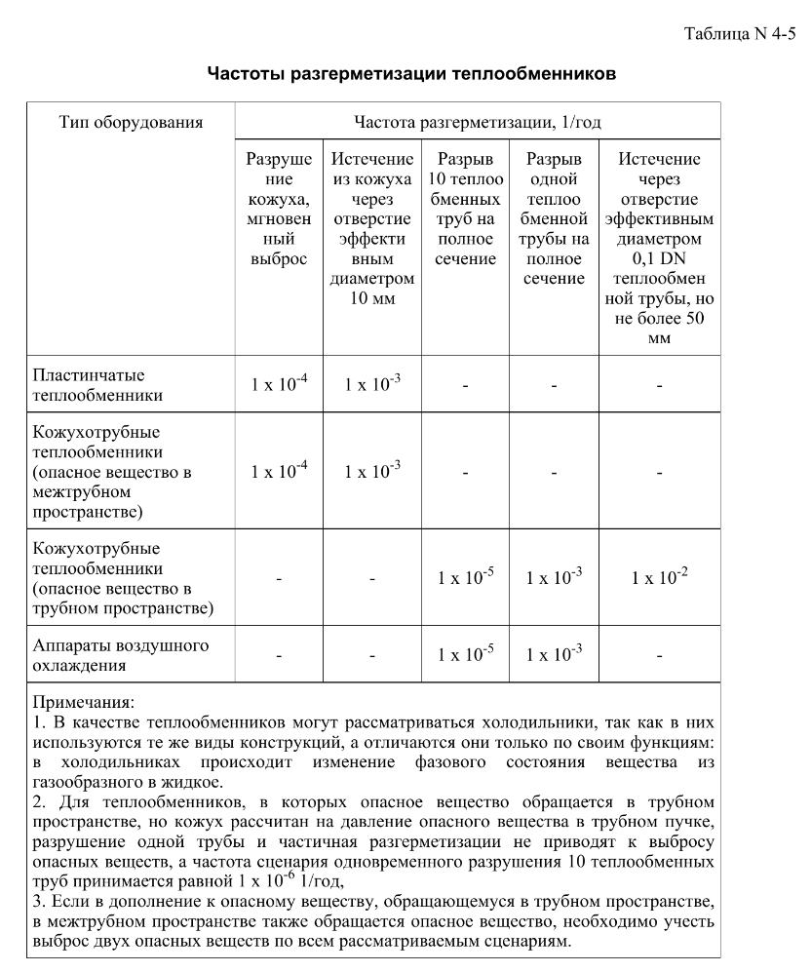
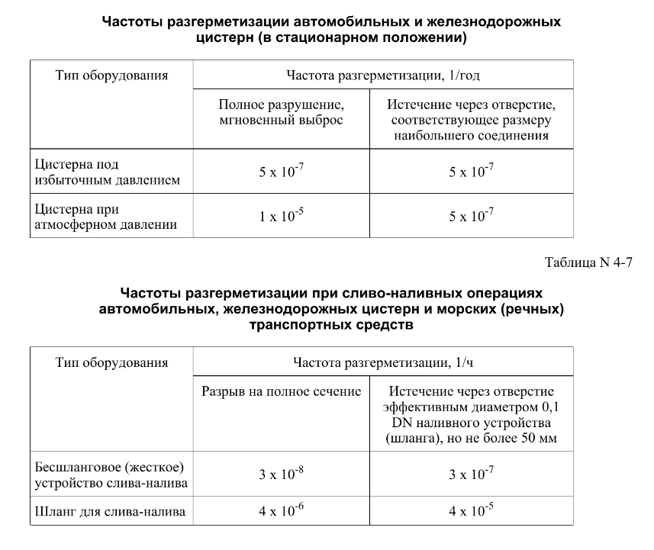

FN_FG
Частота, 1/ год | Кол-во, чел | Частота, 1/ год | Ущерб, млн
1.00E-07 | 1 | 1.00E-07 | 8.99
1.80E-07 | 1 | 1.80E-07 | 8.98
7.20E-07 | 0 | 7.20E-07 | 4.54 | 1.35E-09 | 5.63
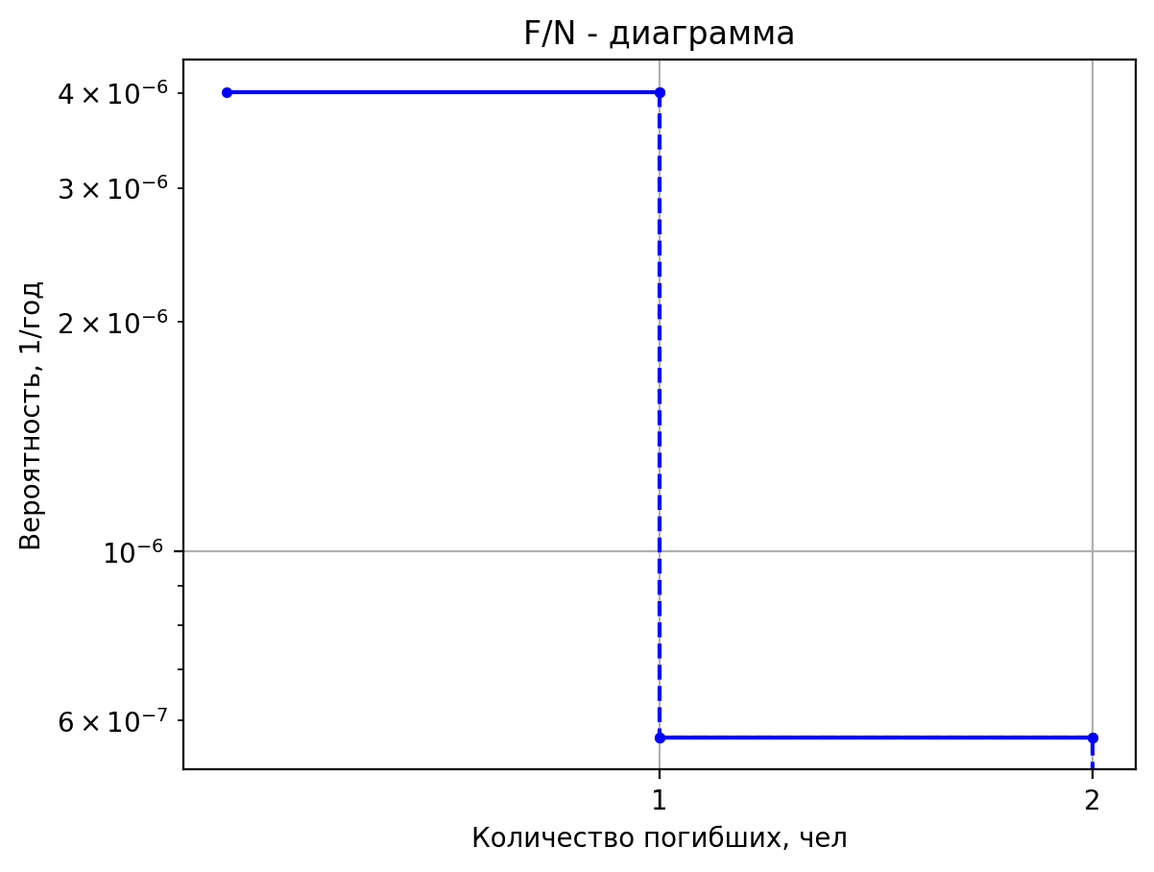
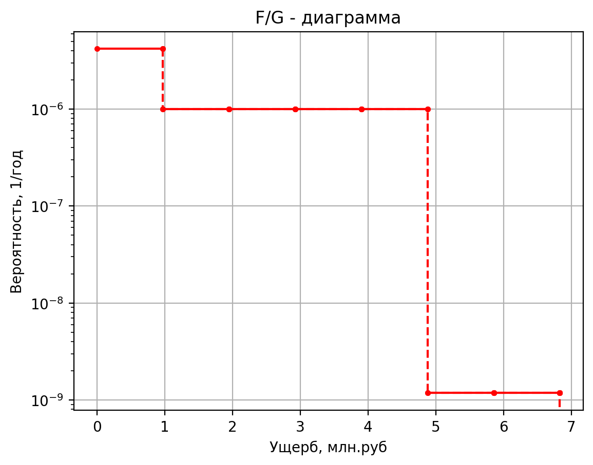
1.00E-06 | 0 | 1.00E-06 | 1.09 | 2.70E-10 | 5.28
4.50E-07 | 0 | 4.50E-07 | 0.78 | 5.13E-09 | 1.36
8.55E-06 | 0 | 8.55E-06 | 0.45 | 9.00E-09 | 0.45
1.00E-07 | 1 | 1.00E-07 | 9.11 | 1.80E-09 | 0.44
1.80E-07 | 1 | 1.80E-07 | 9.07 | 3.42E-08 | 0.42
7.20E-07 | 0 | 7.20E-07 | 4.55 | 4.05E-08 | 5.63
1.00E-06 | 0 | 1.00E-06 | 1.11 | 8.10E-09 | 5.28
4.50E-07 | 0 | 4.50E-07 | 0.79 | 1.54E-07 | 1.36
8.55E-06 | 0 | 8.55E-06 | 0.46 | 2.70E-07 | 0.45
5.00E-08 | 1 | 5.00E-08 | 8.05 | 5.40E-08 | 0.44
1.90E-07 | 1 | 1.90E-07 | 6.75 | 1.03E-06 | 0.42
7.60E-07 | 0 | 7.60E-07 | 0.83 | 8.91E-08 | 5.63
4.00E-07 | 0 | 4.00E-07 | 0.91 | 1.78E-08 | 5.27
1.60E-06 | 0 | 1.60E-06 | 1.14 | 3.39E-07 | 1.36
8.00E-07 | 0 | 8.00E-07 | 0.79 | 5.94E-07 | 0.45
1.52E-06 | 0 | 1.52E-06 | 0.79 | 1.19E-07 | 0.44
6.08E-06 | 0 | 6.08E-06 | 0.46 | 2.26E-06 | 0.42
1.25E-06 | 0 | 1.25E-06 | 3.34 | 5.92E-09 | 5.78
1.50E-07 | 1 | 1.50E-07 | 11.25 | 1.18E-09 | 6.83
5.70E-07 | 2 | 5.70E-07 | 13.02 | 2.25E-08 | 1.37
2.28E-06 | 0 | 2.28E-06 | 1.18 | 3.95E-08 | 0.47
1.20E-06 | 0 | 1.20E-06 | 1.05 | 7.90E-09 | 0.46
4.80E-06 | 0 | 4.80E-06 | 1.52 | 1.50E-07 | 0.42
1.20E-06 | 0 | 1.20E-06 | 0.81 | 1.78E-07 | 5.78
4.56E-06 | 0 | 4.56E-06 | 0.81 | 3.55E-08 | 5.39
1.82E-05 | 0 | 1.82E-05 | 0.46 | 6.75E-07 | 1.37
1.88E-06 | 0 | 1.88E-06 | 5.89 | 1.18E-06 | 0.47
1.00E-07 | 1 | 1.00E-07 | 6.39 | 2.37E-07 | 0.46
3.80E-07 | 1 | 3.80E-07 | 5.45 | 4.50E-06 | 0.42
1.52E-06 | 0 | 1.52E-06 | 0.66 | 3.91E-07 | 5.78
8.00E-07 | 0 | 8.00E-07 | 0.83 | 7.82E-08 | 5.39
3.20E-06 | 0 | 3.20E-06 | 0.95 | 1.49E-06 | 1.37
8.00E-07 | 0 | 8.00E-07 | 0.78 | 2.61E-06 | 0.47
3.04E-06 | 0 | 3.04E-06 | 0.78 | 5.21E-07 | 0.46
1.22E-05 | 0 | 1.22E-05 | 0.45 | 9.90E-06 | 0.42
1.25E-06 | 0 | 1.25E-06 | 2.02 | 1.35E-09 | 5.65
5.00E-08 | 1 | 5.00E-08 | 5.30 | 2.70E-10 | 5.29
1.90E-07 | 1 | 1.90E-07 | 4.58 | 5.13E-09 | 1.36
7.60E-07 | 0 | 7.60E-07 | 0.54 | 9.00E-09 | 0.45
4.00E-07 | 0 | 4.00E-07 | 0.78 | 1.80E-09 | 0.45
1.60E-06 | 0 | 1.60E-06 | 0.82 | 3.42E-08 | 0.42
4.00E-07 | 0 | 4.00E-07 | 0.77 | 4.05E-08 | 5.65
1.52E-06 | 0 | 1.52E-06 | 0.77 | 8.10E-09 | 5.29
6.08E-06 | 0 | 6.08E-06 | 0.45 | 1.54E-07 | 1.36
2.50E-05 | 0 | 2.50E-05 | 1.15 | 2.70E-07 | 0.45
5.00E-08 | 1 | 5.00E-08 | 6.53 | 5.40E-08 | 0.45
1.90E-07 | 1 | 1.90E-07 | 5.56 | 1.03E-06 | 0.42
7.60E-07 | 0 | 7.60E-07 | 0.67 | 8.91E-08 | 5.65
4.00E-07 | 0 | 4.00E-07 | 0.84 | 1.78E-08 | 5.29
1.60E-06 | 0 | 1.60E-06 | 0.96 | 3.39E-07 | 1.36
4.00E-07 | 0 | 4.00E-07 | 0.78 | 5.94E-07 | 0.45
1.52E-06 | 0 | 0.00000152 | 0.77870192582 | 1.19E-07 | 0.44
6.08E-06 | 0 | 0.00000608 | 0.45508125517 | 2.26E-06 | 0.42
6.25E-07 | 0 | 0.000000625 | 2.1312674638
3.88E-09 | 1 | 3.882E-09 | 5.362279308
7.76E-10 | 1 | 7.764E-10 | 5.3064349091
1.48E-08 | 0 | 1.47516E-08 | 1.3648932386
1.94E-08 | 0 | 1.941E-08 | 0.4559043962
3.88E-09 | 0 | 3.882E-09 | 0.44752773636
7.38E-08 | 0 | 7.3758E-08 | 0.41879648579
1.00E-07 | 1 | 0.0000001 | 8.729309368
1.80E-07 | 1 | 0.00000018 | 9.0156128781
7.20E-07 | 0 | 0.00000072 | 4.5476906582
1.00E-06 | 0 | 0.000001 | 0.7856464052
4.50E-07 | 0 | 0.00000045 | 0.78289875315
8.55E-06 | 0 | 0.00000855 | 0.4552942457
5.00E-08 | 1 | 0.00000005 | 6.31883124
1.90E-07 | 1 | 0.00000019 | 5.3886320811
7.60E-07 | 0 | 0.00000076 | 0.64989685
4.00E-07 | 0 | 0.0000004 | 0.8297101235
1.60E-06 | 0 | 0.0000016 | 0.93772625606
4.00E-07 | 0 | 0.0000004 | 0.7771162343
1.52E-06 | 0 | 0.00000152 | 0.7771162343
6.08E-06 | 0 | 0.00000608 | 0.45491172637
6.25E-07 | 0 | 0.000000625 | 1.962692187
5.00E-08 | 1 | 0.00000005 | 7.76766248
1.90E-07 | 1 | 0.00000019 | 6.5322641622
7.60E-07 | 0 | 0.00000076 | 0.8047937
4.00E-07 | 0 | 0.0000004 | 0.893170247
1.60E-06 | 0 | 0.0000016 | 1.1092025121
4.00E-07 | 0 | 0.0000004 | 0.7879824686
1.52E-06 | 0 | 0.00000152 | 0.7879824686
6.08E-06 | 0 | 0.00000608 | 0.45607345275
6.25E-07 | 0 | 0.000000625 | 3.117884374
1.00E-07 | 1 | 0.0000001 | 5.88701346
3.80E-07 | 1 | 0.00000038 | 5.0477775683
1.52E-06 | 0 | 0.00000152 | 0.603730525
8.00E-07 | 0 | 0.0000008 | 0.81079611275
3.20E-06 | 0 | 0.0000032 | 0.88661851199
8.00E-07 | 0 | 0.0000008 | 0.77387760095
3.04E-06 | 0 | 0.00000304 | 0.77387760095
1.22E-05 | 0 | 0.00001216 | 0.45456547894
5.00E-05 | 0 | 0.00005 | 1.6183922355
1.00E-07 | 1 | 0.0000001 | 9.004998672
1.80E-07 | 1 | 0.00000018 | 8.9862595771
7.20E-07 | 0 | 0.00000072 | 4.5447896679
1.00E-06 | 0 | 0.000001 | 1.0926248008
4.50E-07 | 0 | 0.00000045 | 0.77815932707
8.55E-06 | 0 | 0.00000855 | 0.45485464291
6.80E-09 | 1 | 6.804E-09 | 5.262701656
1.36E-09 | 1 | 1.3608E-09 | 5.2275658127
2.59E-08 | 0 | 2.58552E-08 | 1.3570527758
3.40E-08 | 0 | 3.402E-08 | 0.4409677484
6.80E-09 | 0 | 6.804E-09 | 0.43569737191
1.29E-07 | 0 | 1.29276E-07 | 0.41762041637

дБR, ppm

при горении 1 тонны нефти
№, п/п | Загрязняющее вещество | Норматив платы, руб./т (Hi) | Коэффициент особой охраны. (Кохр) | Коэффициент Кин | Масса выброса, т | Сумма ущерба, руб.
1 | Оксид углерода (СО)* | 5000 | 1.08 | 0.10042 | 0.798 | 432.7
2 | Оксиды азота (NОx)* | 64289 | 1.08 | 0.10042 | 0.066 | 460.2
3 | Оксиды серы (SO2)** | 10723 | 1.08 | 0.10042 | 0.26 | 302.4
4 | Сероводород (H2S)* | 50000 | 1.08 | 0.10042 | 0.001 | 5.4
5 | Сажа (С)** | 50000 | 1.08 | 0.10042 | 1.615 | 8757.6
6 | Синильная кислота (НСN)* | 50000 | 1.08 | 0.10042 | 0.01 | 54.2
8 | Формальдегид (HCHO)* | 50000 | 1.08 | 0.10042 | 0.01 | 54.2
9 | Органич. к-ты (на СН3СООН)* | 93.5 | 1.08 | 0.10042 | 0.14 | 1.4
 |  |  |  | Итого с 1 т нефти |  | 10068.2

№, п/п | Загрязняющее вещество | Норматив платы, руб./т (Hi) | Коэффициент особой охраны. (Кохр) | Коэффициент Кин | Масса выброса, т | Сумма ущерба, руб. |  |  |  | при расчете ущерба от загрязнения почвы при расчете ущерба принимались следующие коэффициенты СЗ =1,5 (степень загрязнения), Kr = 1 (показатель в зависимости от глубины загрязнения), Кисх=1,6 (показатель в зависимости от кат.земель и целевого назначения), Тх = 500 руб/м2 (расценка для исчисления размера вреда). Итого за 1 м2: 1200 руб.
1 | Углеводороды С1-С5 | 12292 | 1.08 | 0.10042 | 1 | 1333.1



 |  |  |  |  |  |  | Риск индивидуальный, 1/год | Риск, дБR | Риск, ppm
 |  |  |  |  |  |  | 0.0195 | 20 | 19500

